ECF10ME2CW_BOM
ECF10ME2CW_10.0 cu. ft Chest Freezer_BOM
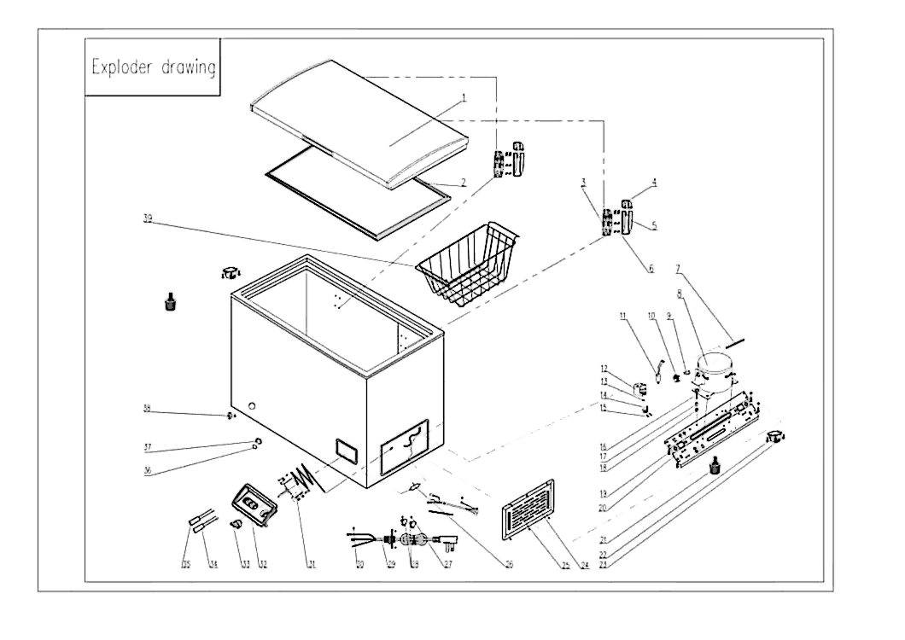

Supplier PN | Description in English | Qty Per Unit
3.11.05.02.01.0005 | Door | 1
1.05.35.02.043 | Gasket (ROHS) | 1
1.05.06.07.012 | Door Hinge (ROHS) | 2
1.02.15.01.001 | Upper Hinge Cover (white) | 2
 | Bottom Hinge Cover(white) | 2
1.05.03.03.013 | Tapping Screw | 16
3.5.3.05.016 | Refrigerant Tube | 1
 | Compressor | 1
1.03.01.01.515F | OLP | 1
1.03.01.01.515C | Capacitor | 1
1.03.01.01.515PTC | PTC | 1
1.03.01.01.515G | Cover | 1
1.03.01.01.515K | Fixed Screw | 1
1.03.01.01.515L | Clamp | 1
1.03.01.01.515M | Clamp Screw | 2
1.03.01.01.515D | Compressor Screw | 4
1.03.01.01.515A | Sleeve | 4
1.03.01.01.515B | Rubber Washer | 4
1.05.03.03.027 | Tapping Screw | 4
3.5.2.01.0079 | Compressor baseplate | 1
1.02.08.04.004 | Leveling Legs | 2
3.5.2.01.0503 | Roller | 2
1.05.03.03.001 | Screw | 4
3.5.2.01.1499 | Compressor Cover | 1
1.05.03.04.012 | Triangle Locked Screw | 3
1.03.30.03.013 | Filter | 1
1.05.03.02.006 | Flat Tapping Screw | 4
1.02.09.03.032 | Clamp | 2
1.01.01.01.220R | Power Cord | 1
1.05.01.01.019R | Screw M4×8 (galvanized) | 2
1.03.02.01.159 | Thermostat | 1
1.02.15.04.061 | Inserted thermostat panel (White) | 1
1.02.15.06.048 | Inserted Thermostat Knob (White) | 1
1.01.03.01.043R | Indicator Light (Blue) | 1
1.01.03.01.064R | Green Indicator Light Assy | 1
1.04.12.03.061 | Drain Plug Washer (Rubber) | 1
1.02.01.06.156 | Drain Plug A- | 1
1.02.07.02.084 | Drain Hole Stopper- （Big） | 1
1.05.08.10.041 | Basket | 1

